Лист1
 |  | Согласовано:
 |  | Директор МУ "Школьное питание"
 |  | ____________________ Л.С. Павлова

 | МЕНЮ
 | на " 21 " марта 2023 года

 | Прием пищи, наименование блюд | Масса порции (г) | Пищевые вещества (г) |  |  | Энергетическая ценность (ккал)

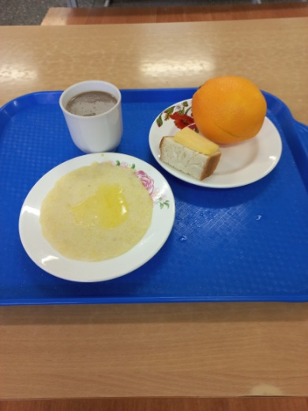
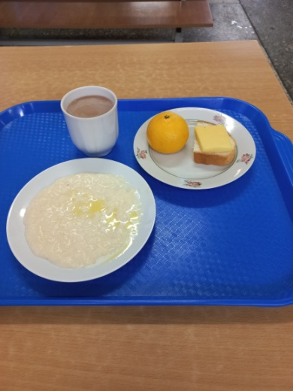
 |  |  | Б | Ж | У
 | ЗАВТРАК 1-4 класс
3 | Бутерброд с сыром | 20/20 | 6 | 9 | 14 | 157
173 | Каша вязкая молочная пшенная с маслом сливочным | 150/5 | 9 | 12 | 46 | 330
379 | Кофейный напиток с молоком | 200 | 4 | 3 | 28 | 152
 | Апельсин | 230 | 2 | 1 | 19 | 99
 | Итого: |  | 21 | 25 | 107 | 738

 | ЗАВТРАК 5-11 класс
3 | Бутерброд с сыром | 15/20 | 6 | 9 | 14 | 157
173 | Каша вязкая молочная пшенная с маслом сливочным | 150/5 | 9 | 12 | 46 | 330
379 | Кофейный напиток с молоком | 200 | 4 | 3 | 28 | 152
 | Мандарин | 95 | 1 | 0 | 7 | 36
 | Итого: |  | 20 | 24 | 95 | 675

